Sheet1
Scene No. | 1
Quest Title | 最大的鸟
Quest Log | 回复罗莉
Map No. | 17
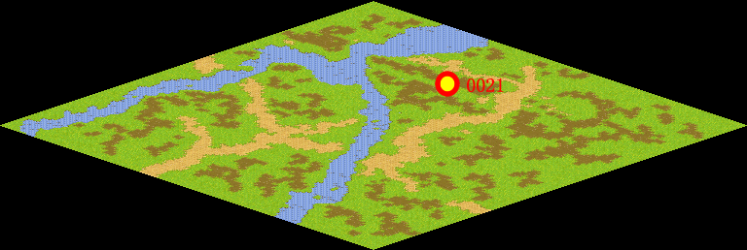
NPC No. | 21
Condition
Dialog | 世界上最大的鸟是鸵鸟。它产于非洲，善于奔跑而不会飞，身高达2.5米，体重可达155千克。它的头比较小，喙短而宽。头和大部分颈呈微红色或蓝色。两条大腿很强壮，没有毛。褐色的大眼睛上有浓密的黑睫毛。可惜我的帽子太小了，变不出这么大的鸟。
Select
Result | 1 :Scene 002 ,

NPC No. | 24
Condition
Dialog | 要看看究竟是我大还是那只鸟大。
Select | 1：确定
Result | 1：关闭对话框

ScriptFile | Qlog-0116-001.scr
 | Q0021-0116-001.scr
 | Q0024-0116-001.scr

